Grafico 5.1 (Torta)
Rubro
Agricultura y Pesca | 10.11%
Industria | 7.89%
Construcción y Otros | 6.57%
Comercio y Hoteleria | 42.77%
Transporte | 10.03%
Servicios Financieros | 13.90%
Servicios Personales y Sociales | 8.73%

Grafico 5.2 (Linea)
 | Micro | Pequeña
1999 | 2.20% | 2.49%
2000 | 2.48% | 2.22%
2001 | 2.36% | 2.30%
2002 | 3.38% | 3.37%
Tasa Neta de crecimiento de las MIPES
2003 | 2.86% | 2.33%
2004 | 2.69% | 2.35%
2005 | 3.70% | 2.54%

Grafico 5.3 (Barra)
 |  | MICRO | PEQUEÑA | MEDIANA | GRANDE
Se Financian | Cuenta Corriente | 35.60% | 84.20% | 94.30% | 96.50%
 | Línea de Crédito | 17.30% | 47.30% | 63.10% | 60.90%
 | Tarjeta de Crédito | 10.30% | 21.40% | 26.60% | 32.30%
No se financian | Ninguno | 49.80% | 11.90% | 3.70% | 1.80%

 |  |  |  | TOTAL
 |  |  |  | 44.70%
 |  |  |  | 23.20%
 |  |  |  | 12.50%
 |  |  |  | 42.60%
 |  |  |  | 123%
 | Total | 113% | 165% | 188% | 192%

Grafico 5.4
 | MICRO | PEQUEÑA | MEDIANA | GRANDE | Total
SI | 16.60% | 34.60% | 49.90% | 54.30% | 0.2
NO | 83.40% | 65.40% | 50.20% | 45.70% | 0.8
Total | 100.00% | 100.00% | 100.10% | 100.00% | 100.00%

Gráfico 5.5
 | MICRO | PEQUEÑA | MEDIANA | GRANDE | Total
Falta de Garantía | 23.3% | 24.4% | 32.6% | 13.6% | 23.4
Insuficiente capacidad de pago | 20.1% | 15.7% | 17.0% | 26.1% | 19.8
Poco información de la empresa | 3.0% | 5.4% | 0.0% | 0.0% | 3.1
Poca antigüedad | 12.6% | 9.0% | 3.9% | 24.7% | 12.3
Problema con historial crediticio | 34.1% | 33.9% | 35.9% | 13.0% | 34.1
Proyecto fue mal evaluado | 1.9% | 4.7% | 0.0% | 0.0% | 2.1
Otras | 14.5 | 12.5 | 18.6 | 22.7 | 14.3
Fuente: Primera Encuesta Longitudinal de Empresas

Gráfico 5.6
 | MICRO | PEQUEÑA | MEDIANA | GRANDE | Total
Bancos | 83.10% | 94.70% | 95.40% | 93.90% | 87
Cooperativas | 4.20% | 0.30% | 0.00% | 0.10% | 2.9
Financieras | 7.40% | 1.40% | 0.50% | 0.20% | 5.3
Otra | 5.30% | 3.60% | 4.20% | 5.80%
Total | 100 | 100 | 100 | 100 | 100

Gráfico 5.7
 | Agro | Com | Const | E.G.A. | HyR | Inm.Emp | Manuf | Min | S.Fin | S.SocyPer | Transp | Total
Capital de Trabajo | 74.2% | 67.9% | 65.6% | 38.6% | 47.0% | 51.9% | 57.1% | 53.6% | 45.7% | 47.0% | 43.6% | 60.6
Terreno o Construcción | 10.2% | 6.1% | 9.1% | 8.5% | 17.3% | 20.2% | 8.1% | 0.2% | 28.3% | 14.4% | 3.3% | 9.5
Maquinaria | 7.7% | 15.4% | 16.9% | 33.2% | 13.3% | 9.5% | 24.3% | 42.9% | 2.5% | 30.2% | 44.8% | 18.7
Inversión | 4.8% | 6.6% | 4.7% | 8.6% | 14.3% | 9.7% | 5.8% | 2.4% | 14.6% | 6.6% | 3.2% | 6.5
Refinanciamiento | 3.2% | 4.1% | 3.8% | 11.2% | 8.1% | 8.8% | 4.7% | 0.9% | 8.8% | 1.9% | 5.2% | 4.7
Total | 100.0 | 100.0 | 100.0 | 100.0 | 100.0 | 100.0 | 100.0 | 100.0 | 100.0 | 100.0 | 100.0 | 100.0

Gráfico 5.8
 | MICRO | PEQUEÑA | MEDIANA | GRANDE | TOTAL
Tiene Computador (es) | 35.8% | 74.4% | 94.6% | 95.8% | 43.4%
Tiene Acceso a Internet | 31.0% | 68.9% | 92.6% | 95.5% | 38.6%

Gráfico 5.9
 | Micro | Pequeña | Mediana | Grande | Total
No | 95% | 88% | 76% | 58% | 93%
Sí, esta en proceso de certificación | 2% | 5% | 9% | 11% | 2%
Sí, ya tiene | 3% | 7% | 15% | 31% | 5%
 | 100% | 100% | 100% | 100% | 100%

Gráfico 5.10
 | MICRO | PEQUEÑA | MEDIANA | GRANDE | Total
SI | 23.2% | 44.4% | 66.7% | 84.3% | 27.94
NO | 76.8% | 55.6% | 33.3% | 15.8% | 72.06
Total | 100 | 100 | 100 | 100 | 100

Gráfico 5.11
 | MICRO | PEQUEÑA | MEDIANA | GRANDE | Total
SI | 5.6% | 17.4% | 37.5% | 47.4% | 11.36
NO | 94.4% | 82.6% | 62.5% | 52.6% | 88.64
Total | 100 | 100 | 100 | 100 | 100

Gráfico 5.12
Empresas | Total Trabajadores incluído el dueño (en empresas sin trabajadores)
MICRO | 21.4%
PEQUEÑA | 23.2%
MEDIANA | 15.0%
GRANDE | 40.3%
Total | 100.0%

Gráfico 5.13
 | Valparaíso | Metropolitana | Maule | Bío Bío
200 - 249 | 0% | 3% | 0% | 0%
250 - 299 | 20% | 10% | 15% | 18%
300 - 349 | 36% | 52% | 35% | 30%
350 - 400 | 41% | 34% | 47% | 49%

Gráfico 5.14
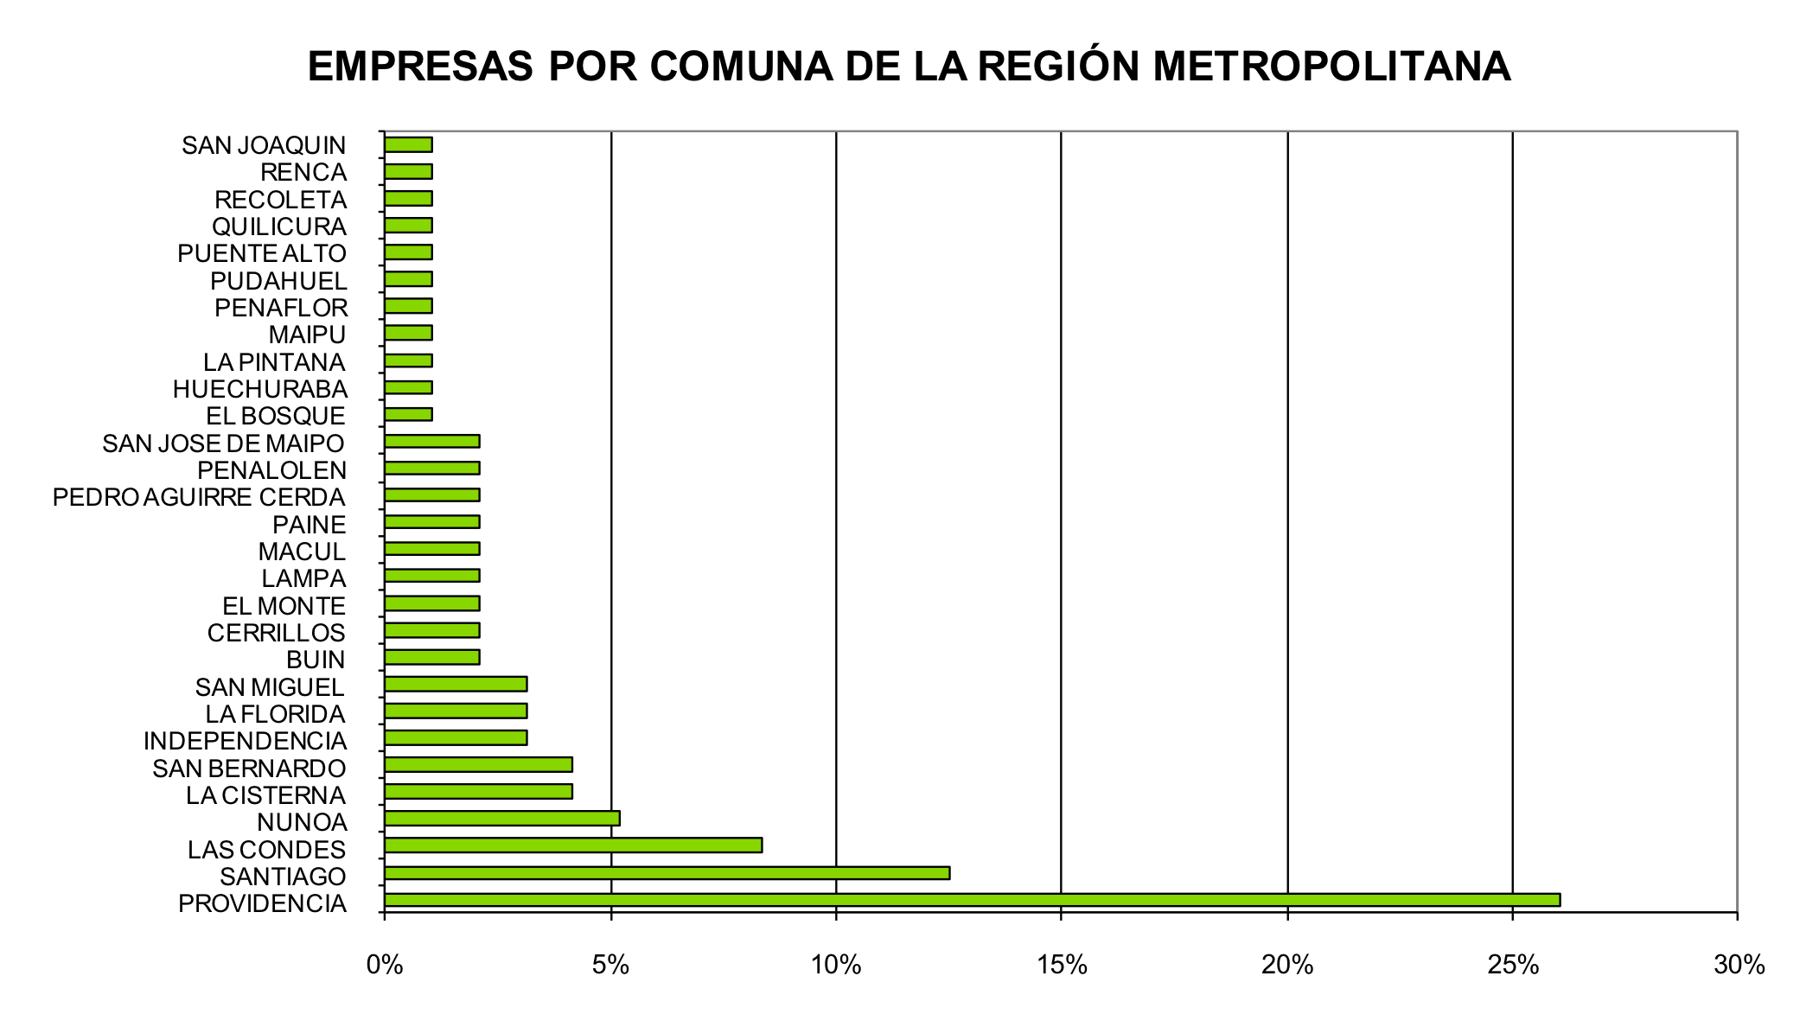

Comuna | %
San Joaquín | 1%
Renca | 1%
Recoleta | 1%
Quilicura | 1%
Puente Alto | 1%
Pudahuel | 1%
Peñaflor | 1%
Maipu | 1%
La Pintana | 1%
Huechuraba | 1%
El Bosque | 1%
San Jose de Maipo | 2%
Peñalolen | 2%
Pedro Aguirre Cerda | 2%
Paine | 2%
Macul | 2%
Lampa | 2%
El Monte | 2%
Cerrillos | 2%
Buin | 2%
San Miguel | 3%
La Florida | 3%
Independencia | 3%
San Bernardo | 4%
La Cisterna | 4%
Ñuñoa | 5%
Las Condes | 8%
Santiago | 13%
Providencia | 26%

Gráfico 5.15
 | Masculino | Femenino
Gerentes | 0.7 | 0.3

Gráfico 5.16
VolumenVenta (Miles) | Cantidad | Porcentaje
$0 a $50.556 | 104 | 39%
$50.556 a $209.800 | 74 | 28%
$209.800 a $526.623 | 41 | 15%
$526.623 a $1.048.000 | 28 | 10%
$1.048.000 a $1.572.000 | 13 | 5%
$1.572.000a $2.106.491 | 9 | 3%

Gráfico 5.17
 | Distribución de empresas
1 a 9 | 0.63197026022
10 a 49 | 0.32342007435
50 a 100 | 0.029739776952
101 a 199 | 0.0074349442379
200 y más | 0.0074349442379
TrabajadoresPermanentes | Cantidad | Porcentaje
1 a 9 | 170 | 63%
10 a 49 | 87 | 32%
50 a 100 | 8 | 3%
101 a 199 | 2 | 1%
200 y más | 2 | 1%

Gráfico 5.18
NO TIENE CERTIFICACIÓN | 0.67286245353
TIENE CERTIFICACIÓN | 0.32713754647
Certificaciones | Cantidad | Porcentaje
NO TIENE CERTIFICACIÓN | 181 | 67%
TIENE CERTIFICACIÓN | 88 | 33%

Gráfico 5.19
PREMIOS
TIENE | #REF!
NO TIENE | #REF!

 | PREMIOS
TIENE | 0.28252788104
NO TIENE | 0.71375464684

Gráfico 5.20
 | SITIO WEB
TIENE | 0.7249070632
NO TIENE | 0.2750929368
SITIO WEB
TIENE | #VALUE!
NO TIENE | #VALUE!

Gráfico 6.1
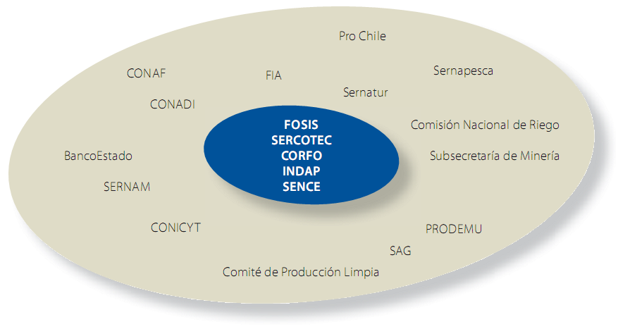

Gráfico 6.2
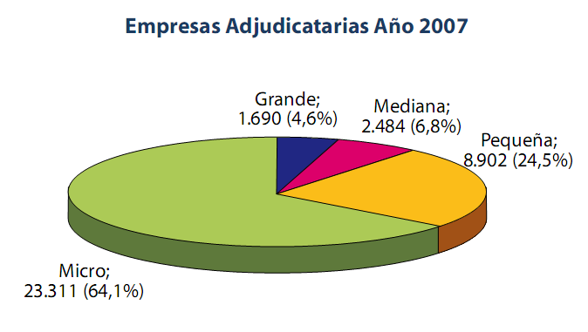

Micro | Pequeña | Mediana | Grande
23,311 | 8,902 | 2,484 | 1,690

Gráfico 6.3
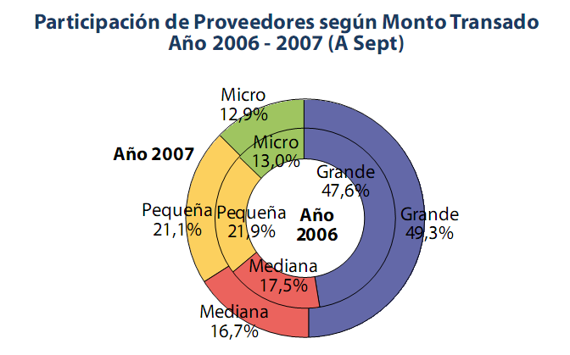

 | Micro | Pequeña | Mediana | Grande
2006 | 0.13 | 0.219 | 0.175 | 0.476
2007 | 0.129 | 0.211 | 0.167 | 0.493

Gráfico 7.1
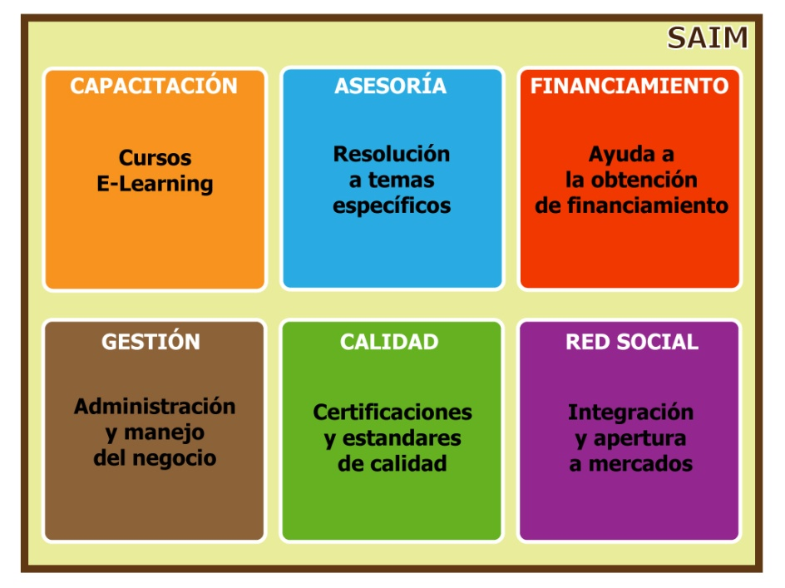

Gráfico 7.2


Gráfico 7.3
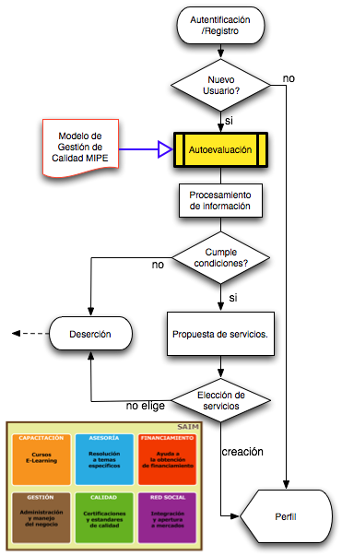

Gráfico 8.1
